Лист1
Школа | МБОУ Игринская СОШ №3 |  | 27.06.2023г
Перечень ресурсов раздела Питание
№ | Наименование | Адрес на сайте школы | Примечание
1 | Положение и приказ о создании комиссии по контролю качества питания с участием родителей | https://shkola3igra-r18.gosweb.gosuslugi.ru/ofitsialno/dokumenty/?type=24 | Интернет-ссылка на файл на сайте школы
2 | Формы интерактивного взаимодействия с родителями
 | "Горячая линия" | 83413445230 | Телефон, е-мейл и т.п.
 | Чат | https://shkola3igra-r18.gosweb.gosuslugi.ru/svedeniya-ob-obrazovatelnoy-organizatsii/organizatsiya-pitaniya/ | Интернет-ссылка
 | Форум |  | Интернет-ссылка
3 | Наличие лечебных/диетических меню
 | вид |  | Например: антиаллергенное, диабетическое, безлактозное и т.п.
 | ссылка на файл меню |  | Интернет-ссылка
 | вид
 | ссылка на файл меню |  | Интернет-ссылка
 | вид
 | ссылка на файл меню |  | Интернет-ссылка
 | вид
 | ссылка на файл меню |  | Интернет-ссылка
4 | Проведение регулярного анкетирования обучающихся и родителей по питанию
 | Ссылка на форму анкеты | https://shkola3igra-r18.gosweb.gosuslugi.ru/ofitsialno/dokumenty/?type=24 | https://docs.google.com/forms/d/18bvojqfiiYETdWaGd0iy_tHrmHt7UQ04lcKqyE-HfKE/viewform?edit_requested=true | https://docs.google.com/forms/d/1bPSQOvUUhYPYi-eliMcgRjJaFopw_ysJgr8DE5BuSWs/viewform?edit_requested=true | https://docs.google.com/forms/d/1nyhdk1O-9WLf4cm5AqxVA3np6WXwgPj4w-fMn-1dj34/viewform?edit_requested=true
 | Файл с результатами | https://shkola3igra-r18.gosweb.gosuslugi.ru/ofitsialno/dokumenty/dokumenty-all-52_134.html | Ссылка на файл на сайте
5 | Наличие информации для родителей о здоровом питании, размещенной на сайте образовательной организации
 | Ссылка на страницу мероприятия на сайте |  | 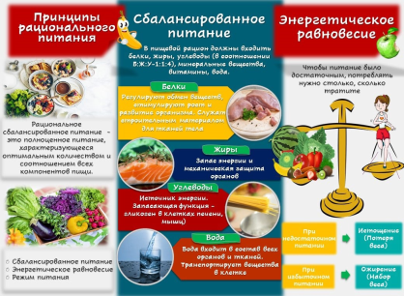 https://vk.com/school3igra?w=wall-127858001_12447 Правила здорового питания с пятиклассниками https://vk.com/school3igra?w=wall-127858001_12428
 | Файл с информационными материалами |  | (буклет, брошюра, листовка и т.п.)
6 | Информация по результатам контрольных мероприятий с участием родителей.
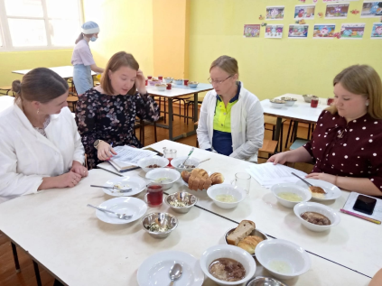
 | Файл с результатами (актами) проверок |  | Акты/протоколы проверок (не реже раза в месяц).Допустимы документы об участии родителей в регулярном бракераже блюд и сырья
 | Файл(ы) фото членов комиссии при проверке |  | Фото членов комиссии в школьной столовой при проверке (jpeg, png)
7 | Оценка количества пищевых отходов или объема несъедаемых блюд
 | 20 % и менее | 0 | Отметить "+" наиболее подходящий ответ
 | 30%
 | 40%
 | 50 % и более
 | Не ведется

